BugReport examples
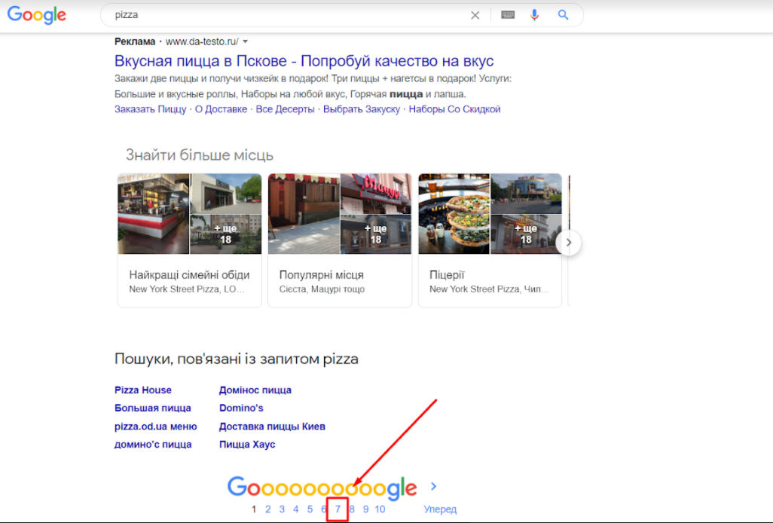
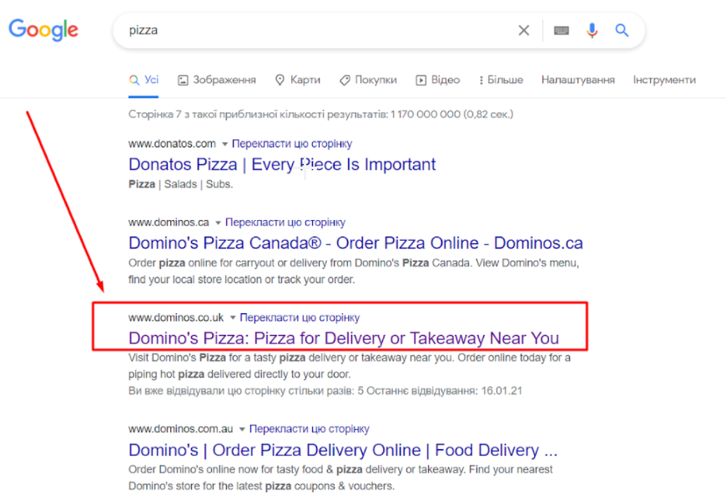
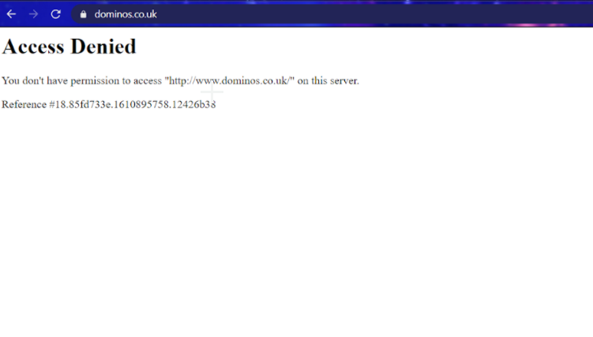
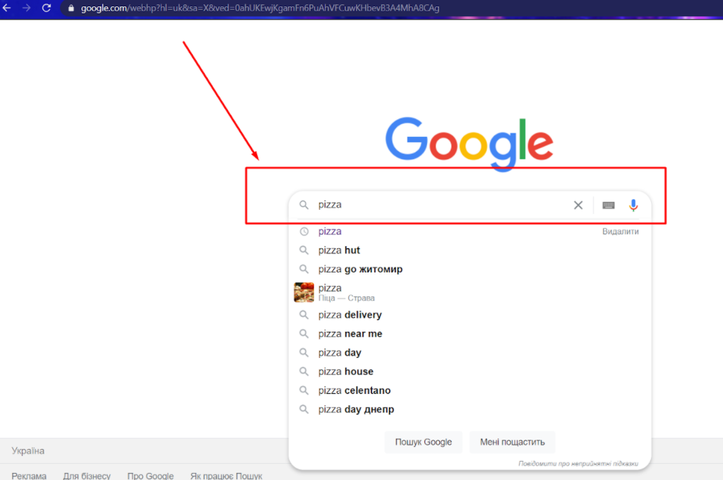
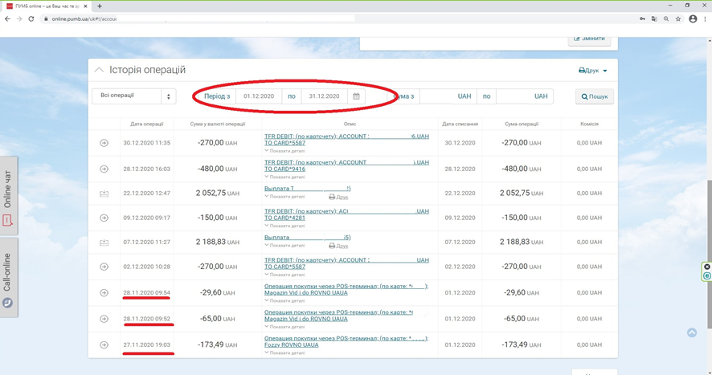
Summary | Uncorrect showing date period in Operations List
Project | Pumb online
Component | Database
Bug ID | ID number | 1
 | Submit Date | 09/22/2021
 | Name | Operations List - entering inappropriate characters
 | Reporter | FirstName LastName
Bug overview | URL | https://online.pumb.ua/uk#!/accounts/operations
 | Summary | When select operation period 12/01/2020-12/31/2020 it shows also few previous month days
Environment | OS | Windows 10 x64
 | Browser | Chrome Version 87.0.4280.141
Bug details | Steps to reproduce | Open online.pumb.ua > select a card > select Operations > chose time period (from 1-st month day until last) > push Show button
 | Expected result | Correct time period showed
 | Actual result | showed also few previous month days
Bug tracking | Severity | Minor
 | Priority | Low
 | Assigned to | FirstName LastName

ID number | 2
Summary | Web page isn`t loading in google when you launch it
Descriprion | Web page isn`t loading in google when you load it.There is no opportunity to load the web page. Actual result: access for web page is denied Expected result: page is loaded and displayed on the screen Requirement ID: - Reproduced on: chrome(87.0.4280.141)x64 OS: Windows 10 Pro,v. 20H2 Reproducibility: always Workaround:-
Steps to reproduce | 1. Open URL: https://www.google.com/webhp?hl=uk&sa=X&ved=0ahUKEwjmydjGm6PuAhVDzYUKHTcADwUQPAgI 2. Write "pizza" on searchline and press enter 3. Scroll down and go to 7 page in "results of search" 4. Press on "Domino's Pizza" url, or open https://www.dominos.co.uk/ 5. Look on the screeen
Severity | Critical
Priority

TestCase example
TestSuite | Smoke
TestCase Name | Search product and add to cart positive test
TestCase ID | #00005

Author | Anton Tsvihun
Date | 2022-05-18
Environment | OpenCart 3.0.3.8, Chrome 101.0.4951.67
Purpose | Check the possibility to find a product by name and add it to the shopping cart for corresponding user.
Precondition | Open webpage http://localhost/shop/index.php?route=account/register and register a user. Then open webpage http://localhost/shop/index.php?route=account/login
ID | Summary | Description | Attachment
1 | Login | STR: 1. Fill in e-mail address 2. Fill in password 3. Press "Login" button Result: We are redirected to the account page Expected result: Account page is opened
2 | Find product "iPhone" | STR: 1. Place the cursor in the input field 2. Type "iphone" 3. Press "Enter" key or "Search" button Result: We are redirected to the "Search" page. We see on the page iphone product with it's information. Expected result: Search page is opened. Page shows "iPhone" product in the list.
3 | Add "iPhone" to cart | STR: 1. Press the "Buy" item under the "iPhone" product Result: "Success" message is shown, product added to the cart. Expected result: Selected item appears in the cart and a message about adding is shown on the page.
4 | View cart | STR: 1. Press the "Shopping cart" button Result: We are redirected to the "Shopping cart" page. Expected result: "Shopping cart" page is opened.
5 | Check the presence of the selected item in the shopping cart | STR: 1. Find out "iPhone" item in the list. Result: We can see the "iPhone" item on the current page. Expected result: Item "iPhone" is listed on the page. | 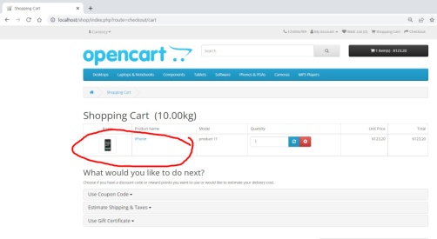
PostCondition | Remove the item from the shopping cart. Logout from the account.

The last test execution | 2022-06-02

